Тех задание
Technical specification for the construction of a stand of Belarusian manufacturers Belarus. The Taste of Nature at the international exhibition of food and beverages, specialized equipment and technologies of food and packaging production SIAL Shanghai (Shanghai, May 18-20)
 | Анкета компании-застройщика
 | Название компании/The name of the company
 | Контактное лицо/Contact person
 | Наличие портфолио (в наличии / нет в наличии)/Portfolio availability (in stock\ out of stock)
 | Сайт (ссылка на веб-сайт)/Site (web-site link)
 | Свидетельство о регистрации (данные о регистрации, ИНН)/Certeficate of registration (registration information, TIN)
 | Опыт работы (возраст компании)/Work experience (the age of the company)
 | Опыт работы с Белинтерэкспо (совместные проекты)/Work experience with Belinterexpo (joint projects)
 | Местоположение главного офиса (только город)/The location of the head office (only city\town)
 | Местоположение производственного цеха (только город)/The location of production workshop (only city\town)
 | Банковский счет/Bank account
 | Валюта платежей /Possible payment currency
 | Есть ли заказы на выставке помимо Белинтерэкспо (да / нет) / Relevant experience with BELINTEREXPO (yes/no)

На схеме павильона "Национальная экспозиция Республики Беларусь"/On the plan of the pavilion "National Exposition of the Republic of Belarus"
 |  |  | Выставка/Exhibition | SIAL Shanghai 2026
 |  |  | Дата/Date | 18 - 20 May
 |  |  | Город/City/ town | Шанхай/Shanghai
 |  |  | Экспонент/Exhibitor | УП "Белинтерэкспо" БелТПП / UE BELINTEREXPO BelCCI
 |  |  | Метраж/Square footage | 48
 |  |  | Размеры/Sizes | 6 m х 8 m
 |  |  | Павильон и номер стенда/Pavilion and stand number
 |  |  | Дизайн-проект/Design project | Составлено УП "Белинтерэкспо" БелТПП / UE BELINTEREXPO BelCCI

* Разделы заполняются и дополняются компанией-застройщиком/ Sections are filled in and supplemented by the building company
FLOOR:
 | List | Описание/Description |  | Цена/ Price | Кол-во/ Quantity |  | Сумма
1 | Напольное покрытие / Floor covering | Ламинат согласно дизайну / Laminate according to the design |  |  |  | м²/m² | 0
2 | Подиум / Podium | Подиум высотой 8-10 см с LED-подсветкой по периметру / Podium 8-10 cm high with LED lighting around the perimeter |  |  |  | м²/m²
ИТОГО/TOTAL: |  |  |  |  |  |  | 0
Decoration of the front of the stand:
№ | List | Описание/Description |  | Цена/ Price | Кол-во/ Quantity |  | Сумма/ The amount
1 | Логотип /Logo Belarus. The Taste of Nature | логотип с контражурной подсветкой Belarus. The Taste of Nature (на дизайне отмечено) / backlight logo Belarus. The Taste of Nature |  |  | 1 | шт./pcs.
2 | Флаг / Flag (0,4*0,8) | backlight flag |  |  | 2 | шт./pcs.
3 | надпись / text BELARUS | backlight |  |  | 2 | шт./pcs.
4 | Логотипы компаний в панеле лайтбокса /Companies logo in lightbox panel | Companies logo in lightbox panel 0,75*1,15 |  |  | 5 | шт./pcs.
ИТОГО/TOTAL:
Exposition (48 кв.м./sq.m):
№ | List/Перечень | Описание/Description |  | Цена/ Price | Кол-во/ Quantity |  | Сумма/ The amount
1 | Несущая стена / Load-bearing wall | Каркас стен ДСП / МДФ с баннерной таканью (согласно дизайна) / The frame of the walls is chipboard / MDF with a banner panel (according to the design) |  |  |  | м²/m²
2 | Подсобное помещение / Utility room | Каркас стен ДСП / МДФ с баннерной таканью (согласно дизайна) /The frame of the walls is chipboard / MDF with a banner panel (according to the design) |  |  |  | м²/m²
3 | Дверь / Door | Дверь с фурнитурой, ключами, порталом и металлическим порогом / A door with fittings, keys, a portal and a metal threshold |  |  | 2 | шт./pcs.
ИТОГО/TOTAL:
Электричество и освещение / Electricity and lighting:
№ | List/Перечень | Описание/Description |  | Цена/ Price | Кол-во/ Quantity |  | Сумма/ The amount
1 | Прожектор / Searchlight |  |  |  | 13 | шт./pcs.
2 | Лампочки в надстройке на колоннах / light bulbs in the superstructure on the columns |  |  |  | 11 | шт./pcs.
3 | Розетка 24ч / 24h socket |  |  |  | 6 | шт./pcs.
4 | Розетка / Socket |  |  |  | 15 | шт./pcs.
5 | Силовой кабель / Power cable |  |  |  |  | м/m
6 | Подвод электричества / Electricity supply |  |  |  |  | -
7 | Электрический щиток с замком / Electric shield with lock | - |  |  |  | шт./pcs.
ИТОГО/TOTAL:
Производственные расходы/Production costs:
№ | List/Перечень | Описание/Description |  | Цена/ Price | Кол-во/ Quantity |  | Сумма/ The amount
1 | Художественное макетирование, верстка и подготовка к печати / Artistic layout, typesetting and preparation for printing | - |  |  |  | -
2 | Расходные материалы / пленка / упаковка мебели / Consumables / tape / furniture packaging | - |  |  |  | -
3 | Монтажные / демонтажные работы дневные / Installation / dismantling work (daytime) | - |  |  |  | -
4 | Монтажные / демонтажные работы ночные / Installation\ dismantling work (nighttime) | - |  |  |  | -
5 | Транспортные расходы (с оформлением пропусков) / Transportation costs (with registration of passes) | - |  |  |  | -
6 | Уборка стенда после монтажа / Cleaning of the stand after installation | - |  |  |  | -
7 | Вывоз мусора / утилизация стенда / Garbage collection / disposal of the stand | - |  |  |  | -
8 | Утилизационный сбор / Recycling collection | - |  |  |  | -
9 | Ежедневная уборка стенда / Daily cleaning of the stand | - |  |  |  | -
10 | Дежурный электрик/монтажник / Electrician/installer on duty | - |  |  |  | -
11 | Страхование / Insurance | - |  |  |  | -
12 | Огнетушители / Fire extinguishers | - |  |  |  | шт./pcs.
12 | Накладные расходы / Overhead costs |  |  |  |  | -
ИТОГО:
ИТОГО РАБОТ ЗА СТРОИТЕЛЬСТВО СТЕНДА БЕЗ УЧЕТА ОБОРУДОВАНИЯ / TOTAL WORKS FOR THE CONSTRUCTION OF THE STAND, EXCLUDING EQUIPMENT:
СТОИМОСТЬ ЗА ОБОРУДОВАНИЕ и МЕБЕЛЬ / THE COST OF EQUIPMENT AND FURNITURE:
НАЛОГИ (Система налогобложения_____________) / TAXES (Taxation system_____________):
ИТОГО С НАЛОГАМИ / TOTAL TAXES::

Оборудование / Equipment
№ | List | Описание/Description |  | Цена/ Price | Кол-во/ Quantity |  | Сумма/ The amount
 | Информационная стойка (с замком и розеткой) и лайтбоксом / Information desk (with lock and socket) and lightbox | согласно дизайну / according design |  |  | 5 | шт./pcs.
 | Стул / Chair |  |  |  | 20 | шт./pcs.
 | Стул барный / Bar chair |  |  |  | 8 | шт./pcs.
 | Стол / Table |  |  |  | 5 | шт.
 | Буклетница без дефектов / booklet holder | 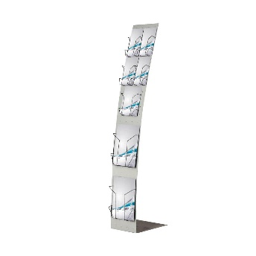 |  |  | 5 | шт.
 | Витрина стеклянная с подсветкой 500х500х2000 / showcase with lighting 500х500х2000 |  |  |  | 5 | шт./pcs.
 | Напольное растение / Floor plant |  |  |  | 5 | шт./pcs.
 | Кресло белое / white chair | 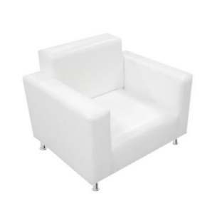 |  |  | 2 | шт./pcs.
 | Холодильник средний (по возможности указать технические характеристики) / refrigerator medium (if possible, specify the technical specifications) | 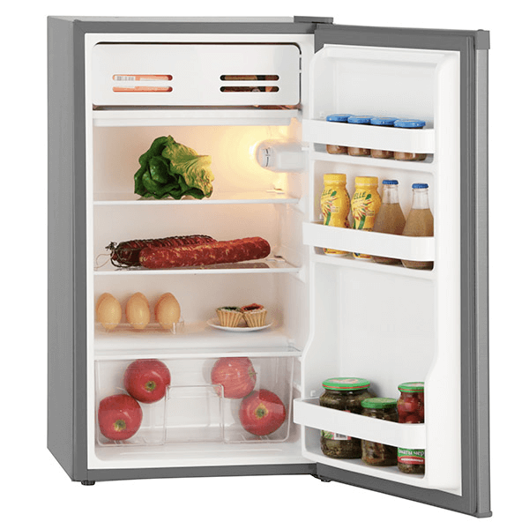 |  |  | 5 | шт./pcs.
 | Холодильник большой (по возможности указать технические характеристики) / refrigerator large (if possible, specify the technical specifications) | 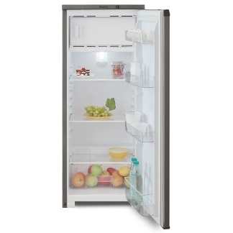 |  |  | 5 | шт./pcs.
 | Диван двухместный кожзам, белый (небольщих габаритов) / Double sofa, leatherette, white (small size) | 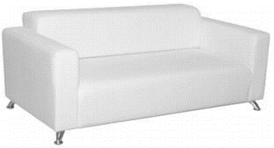 |  |  | 1 | шт./pcs.
 | Кофейный стол прямоугольный | 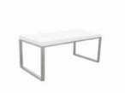 |  |  | 1 | шт./pcs.
 | Кофейный стол квадратный | 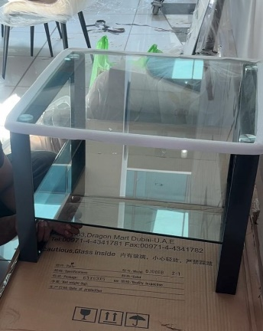 |  |  | 1 | шт./pcs.
 | Стеллаж / Shelf | 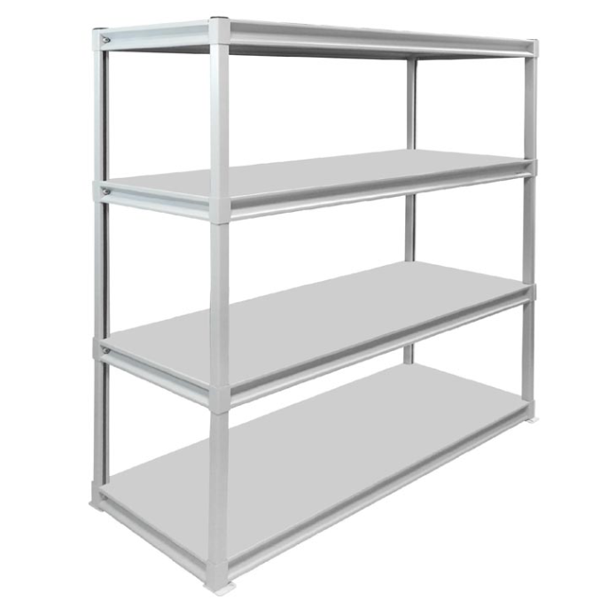 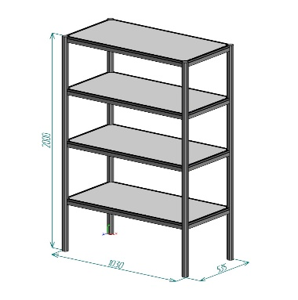 |  |  | 2 | шт./pcs.
 | Вешалка настенная / wall hanger |  |  |  | 3 | шт./pcs.
 | Вешалка напольная / Floor hanger |  |  |  | 2 | шт./pcs.
 | Кулер, холодная-горячая вода (5 бутылей воды) / Cooler, cold-hot water (5 bottles of water) |  |  |  | 1 | компл.
 | Телевизор 42 дюйма с пультом и проводным USB удлинителем (согласно дизайну должны висеть на стене) / LED TV 42 | 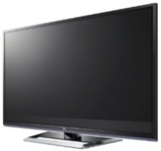 |  |  | 2 | шт./pcs.
 | Чайник и чай 100 пакетиков / A teapot and 100 tea bags |  |  |  | 1 | компл./set
24 | Кофемашина зерновая и 3 упаковки кофейных зерен / A grain coffee machine and 3 packs of coffee beans | 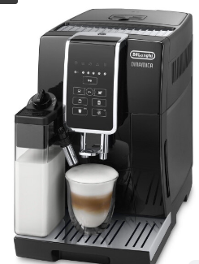 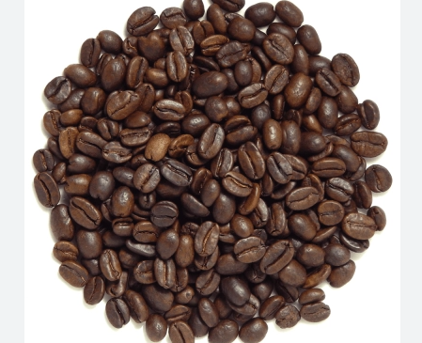 |  |  | 1 | компл./set
25 | Стаканчики одноразовые бумажные и ложки (деревянные стики) / Disposable paper cups and spoons (wooden sticks) |  |  |  | 300 | шт./pcs.
26 | Стаканчики одноразовые, пластиковые / Disposable, plastic cups | 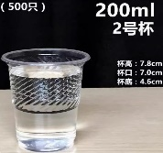 |  |  | 400 | шт./pcs.
27 | Сахар в стиках / Sugar in sticks | 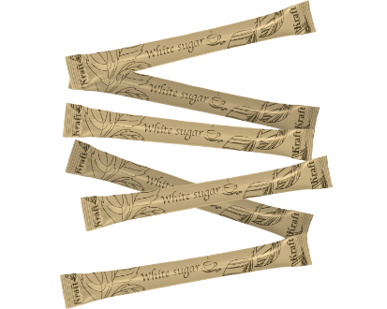 |  |  | 200 | шт./pcs.
28 | Салфетки влажные и салфетки сухие / Wet wipes and dry wipes |  |  |  | 5 | компл./set
29 | Корзина для бумаги и одноразовые пакеты / trash bin |  |  |  | 7 | компл./set
30 | Бак для мусора с крышкой и одноразовые пакеты / trash bin |  |  |  | 1 | компл./set
31 | Удлинитель (минимум 1,5) / Extension cable (minimum 1.5) | 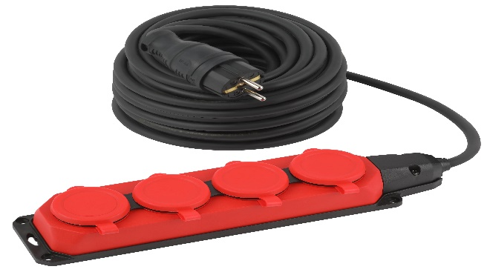 |  |  | 1 | шт./pcs.
 | Зеркало в подсобное помещение настенное / Wall-mounted mirror in the utility room | 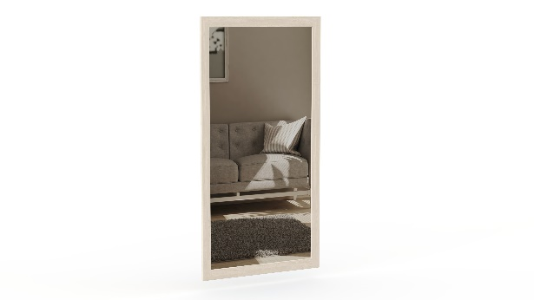 |  |  | 1 | шт./pcs.
 | Вода бутилированная без газа 0,5 / Bottled water without gas 0.5 |  |  |  | 100 | шт./pcs.

